Portada
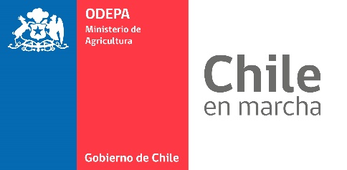

 |  | Directorio
 |  | agroindustria
 |  | Hortofrutícola

 |  |  | Actualización abril de 2019

TABLA DE CONTENIDO

Items |  |  |  | Página
 | Directorio según proceso |  |  | 1
 | Directorio según proceso y especie |  |  | 5
 | Directorio según región |  |  | 12
 | Antecedentes |  |  | 13
 | Bases de datos |  |  | 15

Elaborado por Odepa - CIREN

Publicación de la Oficina de Estudios y Políticas Agrarias (Odepa)
del Ministerio de Agricultura, Gobierno de Chile

Directora y Representante Legal
María Emilia Undurraga Marimón

Se puede reproducir total o parcialmente citando la fuente

Teatinos 40, piso 8. Santiago, Chile
Teléfono :(56- 2) 3973000
Fax :(56- 2) 3973111
www.odepa.gob.cl

Antecedentes
ANTECEDENTES DE LA ENCUESTA DIRECTORIO AGROINDUSTRIA HORTOFRUTÍCOLA
PLANTAS AGROINDUSTRIALES HORTOFRUTÍCOLAS
1.- Se realizó una encuesta presencial a las plantas agroindustriales hortofrutícolas entre las regiones de Atacama y La Araucanía que realizaban los siguientes procesos industriales:
1.-Aceite 6.-Pulpa
2.-Congelados 7.-Pasta
3.-Conservas 8.-Mermelada
4.-Deshidratados 9.-Fruto seco (Descascarado)
5.-Jugos
2.- Se consideró plantas con Resolución Sanitaria
3.- La encuesta consideró algunos productos no hortofrutícolas que se presentaban en las empresas encuestadas para estos fines.
4.- Los procesos de conservas, pulpas, pastas, mermeladas consideran para las empresas artesanales aquellas con producción igual o superior a 50.000 litros o 50.000 kilogramos por temporada
5.- Para las empresas productoras de pasas y ciruelas deshidratadas sin infraestructura de secado se consideró una producción total igual o superior a 100.000 kilogramos por temporada
6.- En el proceso de descascarado en frutos secos no se consideran empresas que sólo despelonen.
7.- Esta encuesta es voluntaria y se incorporarán nuevas actualizaciones

